tulos
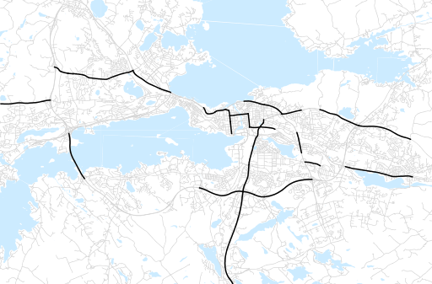
Otsikko | huhtikuu 2018
Tilasto | liikennesuorite
Laskenta-aineisto | Kuukauden konstruoitu keskivuorokausiliikenne
Laskentajakso | 05.17 - 04.18
Viikonpäivät
Aikaväli
Vertailujakso

 | toukokuu-17 | kesäkuu-17 | heinäkuu-17 | elokuu-17 | syyskuu-17 | lokakuu-17 | marraskuu-17 | joulukuu-17 | tammikuu-18 | helmikuu-18 | maaliskuu-18 | huhtikuu-18
Liikennesuorite | 1,229,304 | 1,238,577 | 1,180,974 | 1,258,260 | 1,248,136 | 1,210,007 | 1,163,028 | 1,186,160 | 1,136,987 | 1,142,174 | 1,179,818 | 1,247,180

Kuukausiraportti

